表紙
株式会社 トヨタコミュニケーションシステム 様

ユーザー情報ＤＢ構築
CSVファイル取込処理ツール
マニュアル

 |  | 第1.00版
 |  | 2017-07-21

 | グリーンシステム株式会社

本文
1．ツールの実行方法

 | 1-1．Windowsタスクスケジューラ登録して定期的に自動実行する

 |  | 通常利用時はCSVファイル取込処理ツール実行ファイルをWindowsタスクスケジューラーに
 | 登録して定期的に自動実行されるようにして利用します。

 | 1-2．障害発生時に手動で実行する

 |  | CSVファイル取込処理ツール実行時にエラーが発生した場合、エラー原因を修復後Windows
 | タスクスケジューラに登録してある実行ファイルを再度実行することができます。

ステップ １

 |  | ・DBサーバへのリモートデスクトップ接続
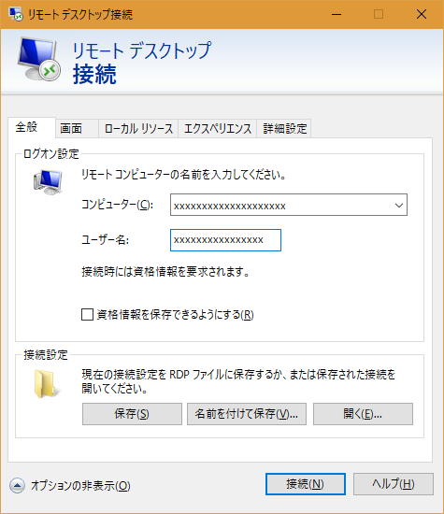
 |  |  |  |  |  |  |  |  |  |  | ①DBサーバに管理者権限のある
 |  |  |  |  |  |  |  |  |  |  | ユーザーでリモートデスクトッ
 |  |  |  |  |  |  |  |  |  |  | プ接続します。

 |  |  |  |  |  |  |  |  |  |  | ②「コンピューター」、「ユーザ
 |  |  |  |  |  |  |  |  |  |  | ー名」を入力し、「接続」ボタ
 |  |  |  |  |  |  |  |  |  |  | ンをクリックします。

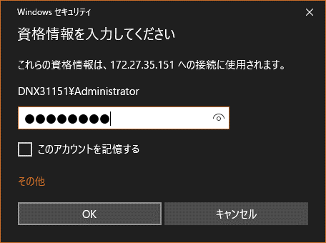
 |  |  |  |  |  |  |  |  |  |  | ③資格情報の入力画面が開くので、
 |  |  |  |  |  |  |  |  |  |  | ユーザーのパスワードを入力し
 |  |  |  |  |  |  |  |  |  |  | 「OK」ボタンをクリックします。

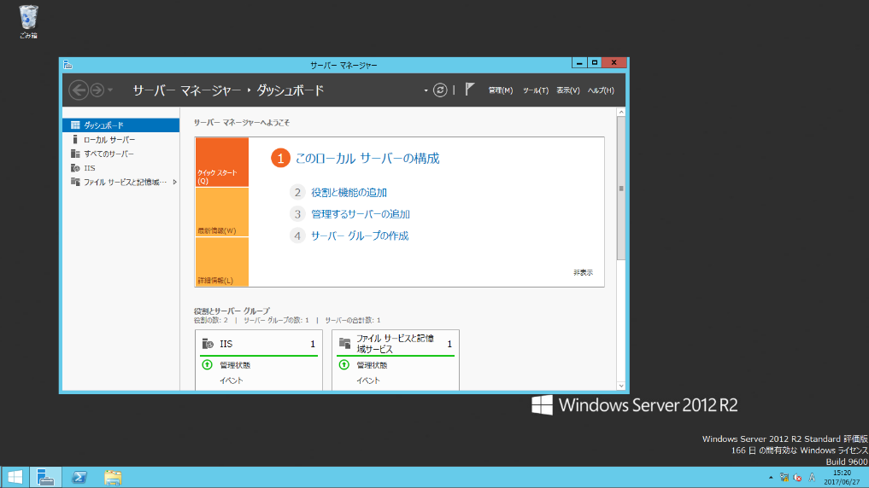

 |  |  |  |  |  |  |  |  |  |  | ④DBサーバに接続できました。

ステップ ２

 |  | ・タスクスケジューラ画面起動
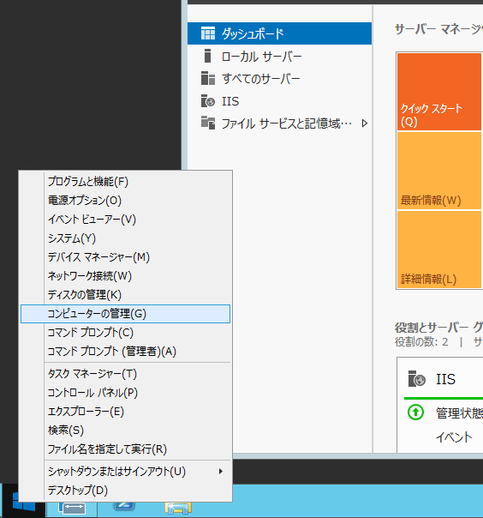
 |  |  |  |  |  |  |  |  | ⑤スタートボタンを右クリックし、コン
 |  |  |  |  |  |  |  |  | ピュータの管理を起動します。

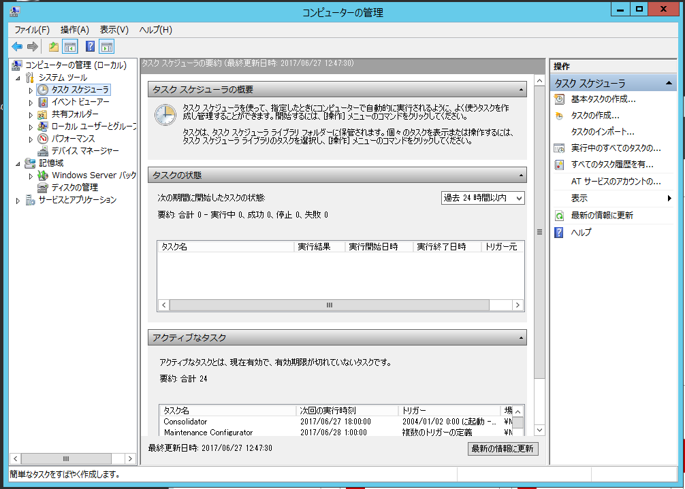
 |  |  |  |  |  |  |  |  |  |  |  | ⑥左ペインのタスクスケ
 |  |  |  |  |  |  |  |  |  |  |  | ジューラをクリックし
 |  |  |  |  |  |  |  |  |  |  |  | ます。

ステップ ３

 |  | ・CSVファイル取込処理ツール即時実行
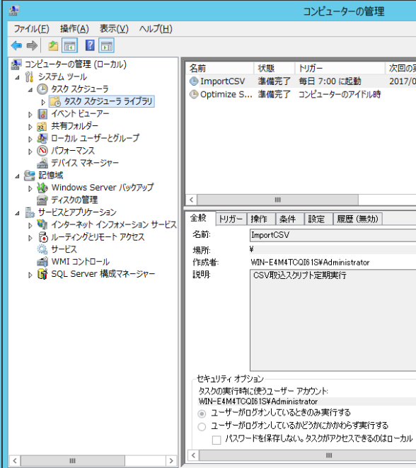
 |  |  |  |  |  |  |  |  |  |  | ⑦「タスクスケジューラ」の左側
 |  |  |  |  |  |  |  |  |  |  | の▷をクリックし、さらに「タス
 |  |  |  |  |  |  |  |  |  |  | クスケジューラライブラリ」を
 |  |  |  |  |  |  |  |  |  |  | クリックし、スケジュール登録
 |  |  |  |  |  |  |  |  |  |  | されているCSVファイル取込処理
 |  |  |  |  |  |  |  |  |  |  | タスクを中央上段に表示します。

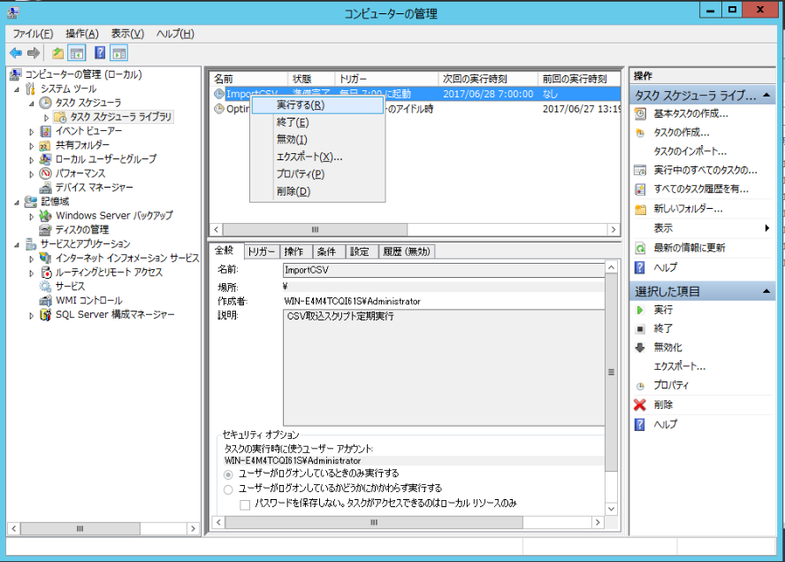
 |  |  |  |  |  |  |  |  |  |  | ⑧CSVファイル取込処理タスクを
 |  |  |  |  |  |  |  |  |  |  | 右クリックし、「実行する」を
 |  |  |  |  |  |  |  |  |  |  | 選択する。

ステップ ４

 |  | ・タスク実行結果の確認

 |  |  |  |  |  |  |  |  |  |  | ⑨タスク実行終了後、タスクスケ
 |  |  |  |  |  |  |  |  |  |  | ジューラの前回実行結果を確認
 |  |  |  |  |  |  |  |  |  |  | し、「この操作を正しく終了し
 |  |  |  |  |  |  |  |  |  |  | ました。(0x0)」が表示されてい
 |  |  |  |  |  |  |  |  |  |  | れば正常終了しています。

2．機能の全体像

 | 2-1．機能概要

 | （1）初期設定ファイル読み込み
 |  | 読み込み内容
 |  | ・ログファイル情報
 |  | ・CSVファイル情報
 |  | ・データベース情報
 |  | ・メール情報

 | （2）CSVファイルの存在確認と登録項目の整合性の確認
 |  | ・CSVファイルの更新日とシステム日付が同一であることを確認
 |  | ・先頭行の数行について登録項目の桁数確認
 |  | ・全行について1行あたりの項目数が正しいことを確認

 | （3）データ取込用新規テーブルをデータベースに作成

 | （4）データ取込用テーブルにデータ登録を実行

 | （5）データ取込用テーブルレコード件数とCSVファイルデータ件数が同一であることを確認

 | （6）一時保存用テーブルを削除、運用テーブル名を一次保存テーブル名に変更、データ取込
 |  | 用テーブル名を運用テーブル名に変更

 | （7）ツール実行中にエラーが発生した場合は、システム管理者アドレス宛にメールが送信される

3．ツールの設定方法

 | 3-1．初期設定

 |  | 3-1-1．初期設定ファイル編集

 |  | （1）初期設定ファイル（base_de_datos_importar.ini）の配置場所
 |  |  | CSVファイル取込処理ツール（base_de_datos_importar.vbs）の定数「INIファイル名
 |  |  | フルパス（INI_NOMBRE_DEL_ARCHIVO）」に指定します。

 |  | （2）メール送信情報の設定
 |  |  | CSVファイル取込処理ツールの下記の定数にメール送信情報を記載します。
 |  |  | ・ENVIAR_CORREO_NOMBRE_DEL_SERVIDOR
 |  |  |  | 送信メールサーバ(SMTPサーバ)として使用するサーバ名またはIPアドレス
 |  |  | ・PUERTO_NUM
 |  |  |  | 送信メールサーバで使用するポート番号
 |  |  | ・DEFAULT_MAIL_ADDRESS
 |  |  |  | 既定のエラーメール送信先メールアドレス

 |  | （3）初期設定ファイル記載内容詳細
;ユーザDB（東京地区システム用）CSV取込スクリプト初期設定ファイル
;
;
;
;
;*** ログファイル情報 ********************************* ◉───────────❶
[log]
;loglevel
; TRACE = トレース情報
; DEBUG = デバッグ情報
; INFO = 情報
; WARN = 警告
; ERROR = エラー
; FATAL = 致命的なエラー
loglevel=INFO
;ログファイル格納先パス
log_file_path=D:\ImportCSV\log
;*** CSVファイル情報 ********************************** ◉───────────❷
[csv_file]
;CSVファイル格納先パス
csv_file_path=D:\hulft
;CSVファイル名（複数の場合カンマ区切り）
csv_filename=WH25720.csv,WH25721.csv,WH25722.csv,WH25723.csv,WH25724.csv,WH25725.csv,WH25726.csv,WH25727.csv,WH25728.csv
;CSVファイル確認時読込行数（項目桁数）
csv_check_row_num=5
;CSVファイルデータ整合性確認内容（CSVデータ整合性チェック書式作成用シート.xlsmで文字列作成）
csv_check_format=(WH25720/1/7/EXACT),(WH25720/2/20/LESS), ～ ,(WH25728/5/2/EXACT)
;*** DB情報 ******************************************* ◉───────────❸
[db_import]
;DDL（テーブルクリエイト・リネーム・削除用）発行スクリプトファイル名（フルパス）
exec_ddl_filename=D:\ImportCSV\CSV取込\exec_ddl.bat
;CSVインポート用スクリプトファイル名（フルパス）
import_script_filename=D:\ImportCSV\CSV取込\SSIS_JINJI.bat
;*** メール情報 *************************************** ◉───────────❹
; TOアドレスとCCアドレスは空のままでも、VBスクリプト内に設定してあるデフォルトメールアドレスがTOアドレスとして送信されます。
; TOアドレスまたはCCアドレスが空ではない場合は、デフォルトメールアドレスがTOアドレスに追加されて送信されます。
; なお、CCアドレスのみの追加でも運用可能です。この場合もデフォルトメールアドレスがTOアドレスとして送信されます。
[mail_send]
;送信先アドレス（TO）（複数の場合カンマ区切り）
to_address=
;送信先アドレス（CC）（複数の場合カンマ区切り）
cc_address=

 |  |  | ➊ログファイル情報
 |  |  |  | セクション：[log]
 |  |  |  | ・ログレベル
 |  |  |  |  | キー：loglevel
 |  |  |  |  | 値： |  | TRACE = トレース情報
 |  |  |  |  |  |  | DEBUG = デバッグ情報
 |  |  |  |  |  |  | INFO = 情報
 |  |  |  |  |  |  | WARN = 警告
 |  |  |  |  |  |  | ERROR = エラー
 |  |  |  |  |  |  | FATAL = 致命的なエラー

 |  |  |  | ・ログファイル格納先パス
 |  |  |  |  | キー：log_file_path
 |  |  |  |  | 値：ログファイル格納先フォルダ先頭からの文字列

 |  |  | ❷CSVファイル情報
 |  |  |  | セクション：[csv_file]
 |  |  |  | ・CSVファイル格納先パス
 |  |  |  |  | キー：csv_file_path
 |  |  |  |  | 値：CSVファイル格納先フォルダ先頭からの文字列

 |  |  |  | ・CSVファイル名
 |  |  |  |  | キー：csv_filename
 |  |  |  |  | 値：データベースへデータ取込するCSVファイル名（複数の場合カンマ区切り）

 |  |  |  | ・CSVファイル確認時読込行数（項目桁数）
 |  |  |  |  | キー：csv_check_row_num
 |  |  |  |  | 値：CSVファイルデータ整合性確認（項目桁数）を確認するCSVデータ先頭からの行数

 |  |  |  | ・CSVファイルデータ整合性確認内容（CSVデータ整合性チェック書式作成用シート.xlsx
 |  |  |  |  | で文字列作成）
 |  |  |  |  | キー：csv_check_format
 |  |  |  |  | 値：下記の書式を項目数分カンマ区切りで記載
 |  |  |  |  |  | (拡張子を除いたCSVファイル名/項目の順番/桁数/チェック方法[EXACT（データバ
 |  |  |  |  |  | イト数が等しいならOK）/LESS（データバイト数がこの桁数以下ならOK）])
 |  |  |  |  | ※「CSVデータ整合性チェック書式作成用シート.xlsm」を使用して文字列が作成で
 |  |  |  |  |  | きます。（5．付録 「5-2．CSVデータ整合性チェック書式作成用シート.xlsm利用
 |  |  |  |  |  | 方法」参照）

 |  |  | ❸DB情報
 |  |  |  | セクション：[db_import]
 |  |  |  | ・DDL（テーブルクリエイト・リネーム・削除用）発行スクリプトファイル名
 |  |  |  |  | キー：exec_ddl_filename
 |  |  |  |  | 値：DDL（テーブルクリエイト・リネーム・削除用）発行スクリプトファイル
 |  |  |  |  |  | （exec_ddl.bat）の格納先フォルダ先頭からの文字列を付けたファイル名

 |  |  |  | ・CSVインポート用スクリプトファイル名
 |  |  |  |  | キー：import_script_filename
 |  |  |  |  | 値：CSVインポート用スクリプトファイル（SSIS_JINJI.bat）の格納先フォルダ先頭
 |  |  |  |  |  | からの文字列を付けたファイル名

 |  |  | ❹メール情報
 |  |  |  | セクション：[mail_send]
 |  |  |  | ・送信先アドレス（TO）
 |  |  |  |  | キー：to_address
 |  |  |  |  | 値：エラーメール送信先（TO）に指定するメールアドレス（複数の場合カンマ区切り）

 |  |  |  | ・送信先アドレス（CC）（複数の場合カンマ区切り）
 |  |  |  |  | キー：cc_address
 |  |  |  |  | 値：エラーメール送信先（CC）に指定するメールアドレス（複数の場合カンマ区切り）

 | 3-2．ツール実行ファイルのタスクスケジューラ登録方法
ステップ １

 |  | ・DBサーバへのリモートデスクトップ接続
「1-2．障害発生時に手動で実行する」ステップ1参照

ステップ ２

 |  | ・タスクスケジューラ画面起動
「1-2．障害発生時に手動で実行する」ステップ2参照

ステップ ３

 |  | ・スクリプトのタスクスケジューラ登録
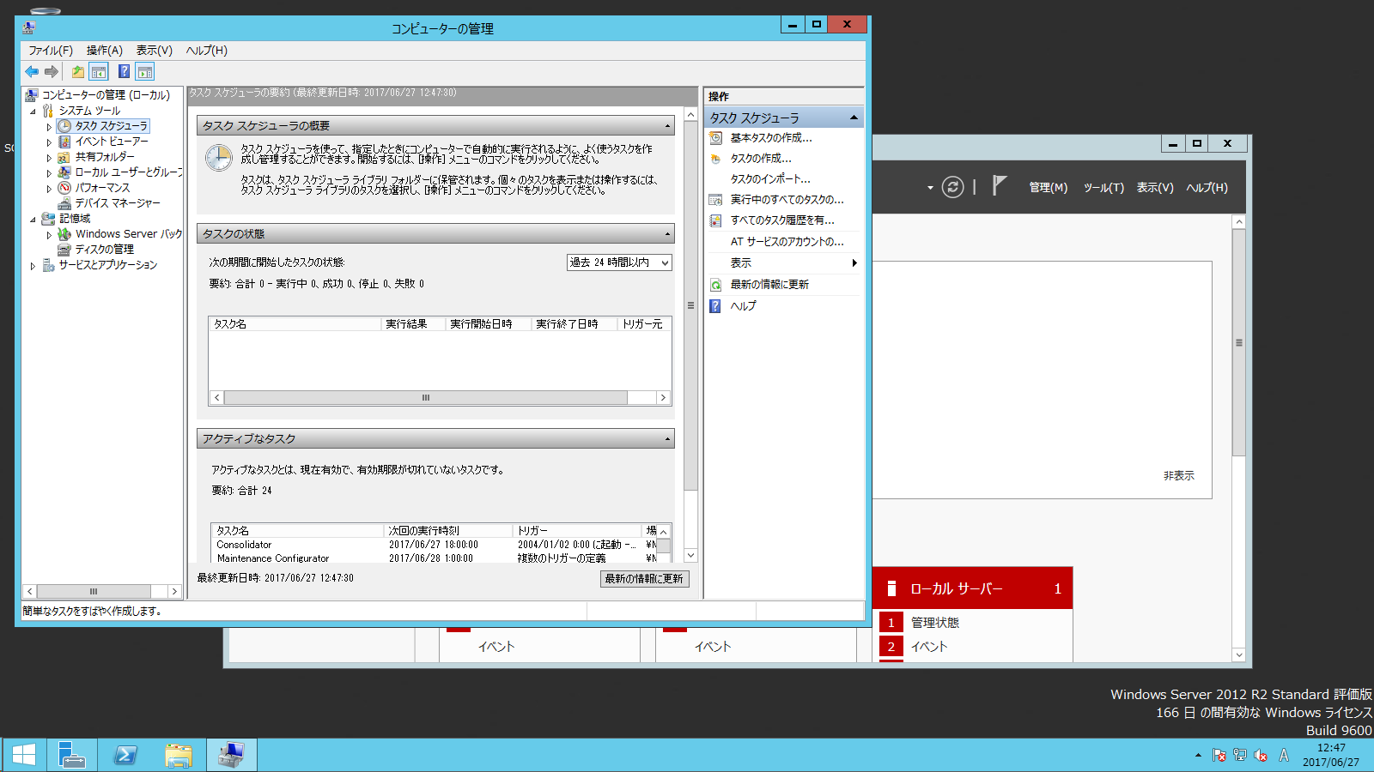
 |  |  |  |  |  |  |  |  |  |  |  | ①タスクスケジューラを
 |  |  |  |  |  |  |  |  |  |  |  | クリックし、「基本タ
 |  |  |  |  |  |  |  |  |  |  |  | スクの作成」をクリッ
 |  |  |  |  |  |  |  |  |  |  |  | クします。

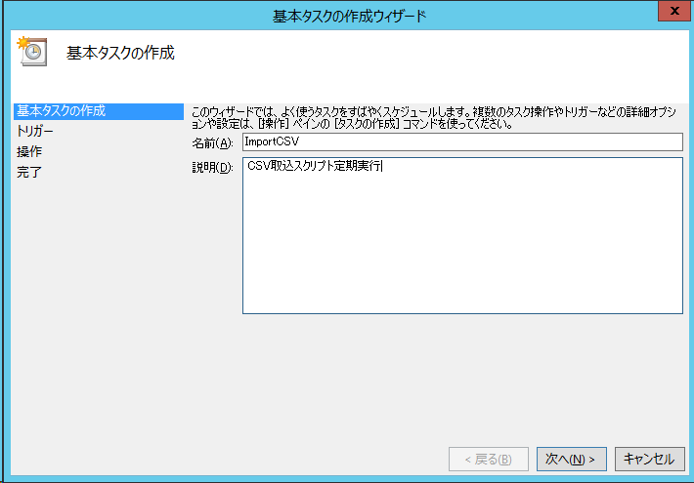
 |  |  |  |  |  |  |  |  |  |  | ②基本タスクの作成ウィザードが
 |  |  |  |  |  |  |  |  |  |  | 開くので、名前と説明を記入し
 |  |  |  |  |  |  |  |  |  |  | て「次へ」ボタンを押下します。

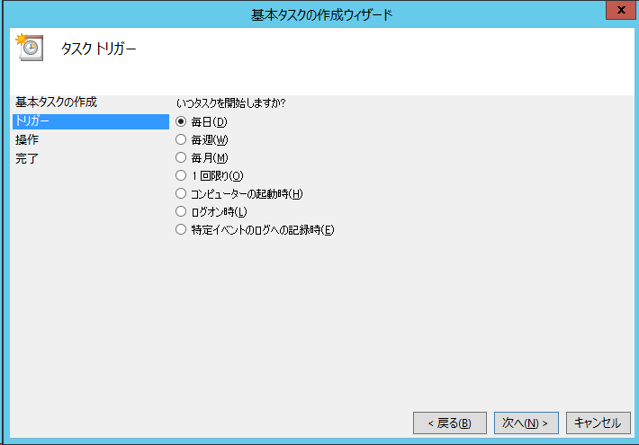
 |  |  |  |  |  |  |  |  |  |  | ③トリガーは「毎日」を選択して
 |  |  |  |  |  |  |  |  |  |  | 「次へ」ボタンを押下します。

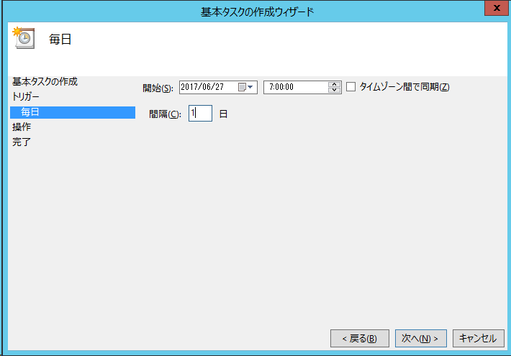
 |  |  |  |  |  |  |  |  |  |  | ④開始日を当日以降の日付にし、
 |  |  |  |  |  |  |  |  |  |  | 時刻にCSV取込スクリプト実施
 |  |  |  |  |  |  |  |  |  |  | 時刻を設定し、「次へ」ボタン
 |  |  |  |  |  |  |  |  |  |  | を押下します。

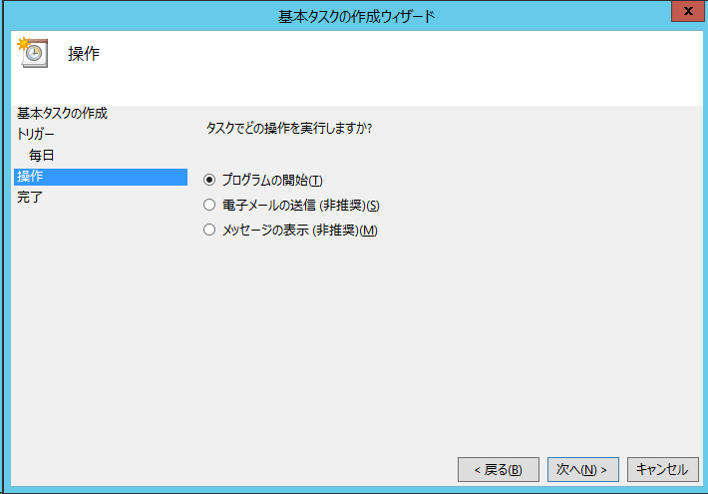
 |  |  |  |  |  |  |  |  |  |  | ⑤プログラムの開始を選択し、
 |  |  |  |  |  |  |  |  |  |  | 「次へ」ボタンを押下します。

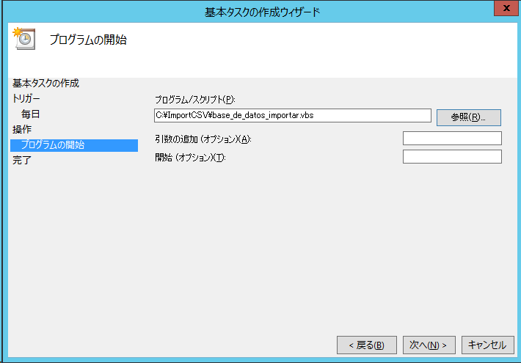
 |  |  |  |  |  |  |  |  |  |  | ⑥プログラム/スクリプトにCSV取
 |  |  |  |  |  |  |  |  |  |  | 込スクリプトの格納先を含むフ
 |  |  |  |  |  |  |  |  |  |  | ルパスで記載し、「次へ」ボタ
 |  |  |  |  |  |  |  |  |  |  | ンを押下します。

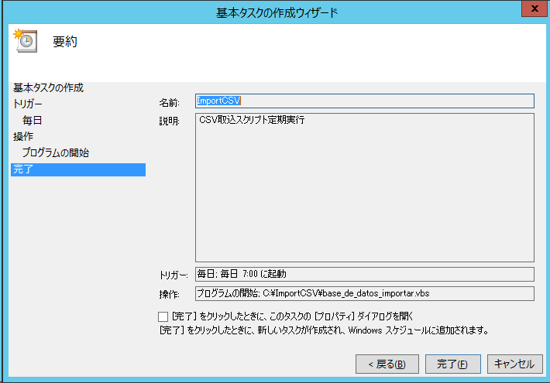
✓
 |  |  |  |  |  |  |  |  |  |  | ⑦設定内容が正しいことを確認し、
 |  |  |  |  |  |  |  |  |  |  | 「「完了」をクリックしたとき
 |  |  |  |  |  |  |  |  |  |  | に、このタスクの[プロパティ]
 |  |  |  |  |  |  |  |  |  |  | ダイアログを開く」にチェック
 |  |  |  |  |  |  |  |  |  |  | を入れ、「完了」ボタンを押下
 |  |  |  |  |  |  |  |  |  |  | します。

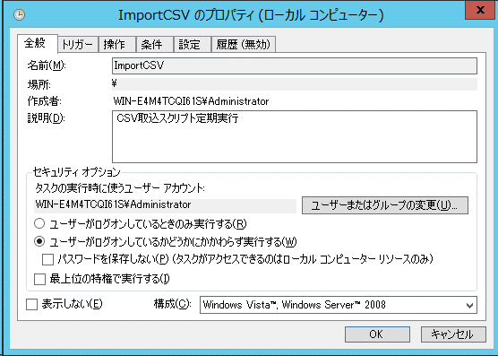
 |  |  |  |  |  |  |  |  |  |  | ⑧プロパティ画面が開くので「ユ
 |  |  |  |  |  |  |  |  |  |  | ーザーがログオンしているかど
 |  |  |  |  |  |  |  |  |  |  | うかにかかわらず実行する」を
 |  |  |  |  |  |  |  |  |  |  | 選択して、「OK」ボタンをクリ
 |  |  |  |  |  |  |  |  |  |  | ックします。

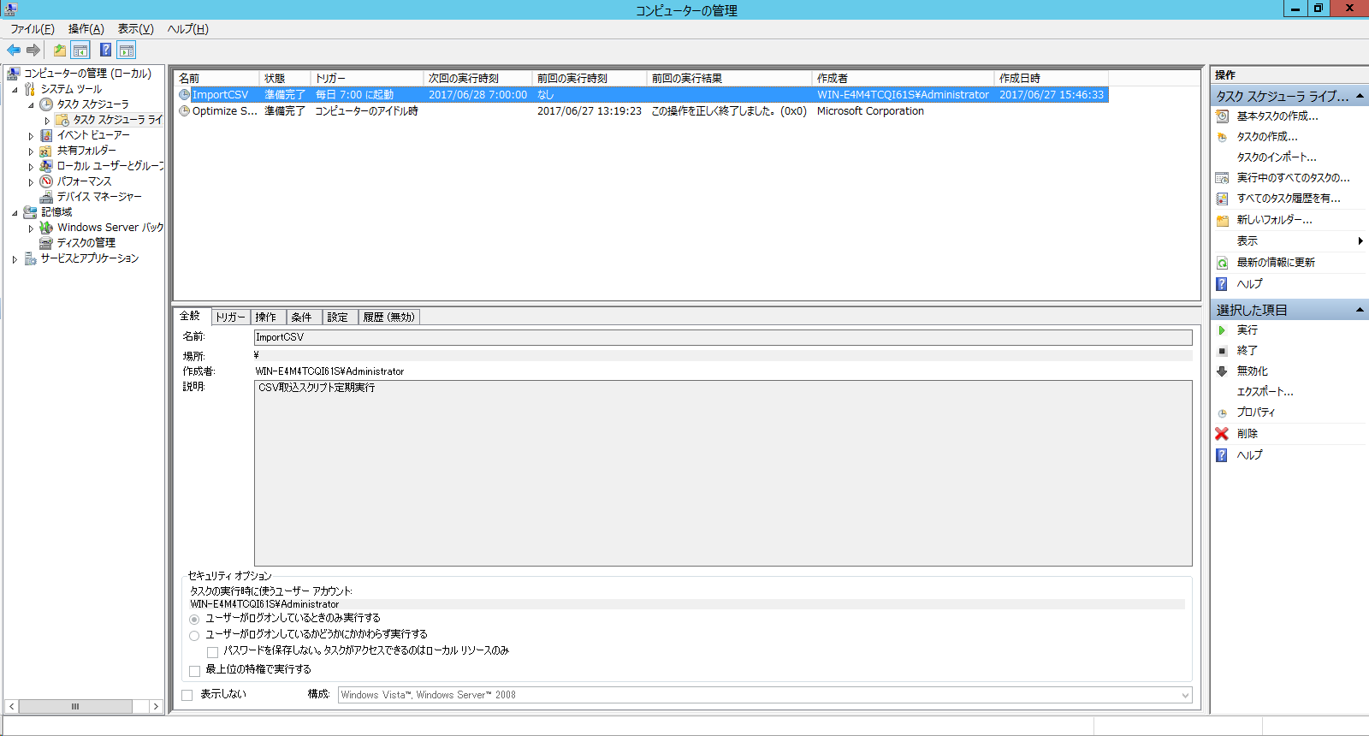

 |  |  |  |  |  |  |  |  |  |  | ⑨タスクスケジューラに新規タス
 |  |  |  |  |  |  |  |  |  |  | クが登録されました。

4．障害対応

 | 4-1．エラー通知メール
 |  | CSVファイル取込処理ツール実行時にエラーが発生すると、既定のメール送信先と初期設定
 | ファイルで指定した宛先にエラー通知メールが送信されます。エラー通知メールのフォーマ
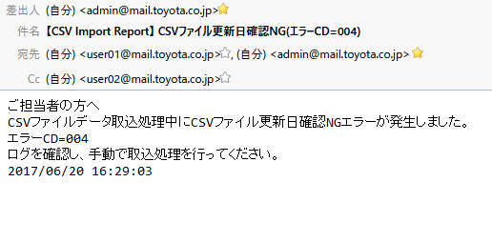
[初期設定ファイルに記載されているToアドレス],[既定のメール送信先アドレス]
[初期設定ファイルに記載されているCcアドレス]
yyyy/mm/dd hh:mm:ss
エラーCD
 | ットは下記のようになります。

 | ・エラー通知メール例

 |  | 上記エラー通知メールを受信した場合は、メール件名と本文に記載されているエラーCDを確
 | 認し、初期設定ファイル、ログファイル、下記4-2以降を参照し、障害対応を行ってください。

 | ・初期設定ファイルの配置場所
 |  | 「3-1-1．初期設定ファイル編集」-「（1）初期設定ファイル（base_de_datos_importar.ini）
 |  | の配置場所」で指定
 | ・ログファイルの配置場所
 |  | 「3-1-1．初期設定ファイル編集」-「（3）初期設定ファイル記載内容詳細」-「①ログファイ
 |  | ル格納先パス」で指定

 | なお、本マニュアルで対応できない障害が発生した場合は、システム管理者に連絡してください。

 | 4-2．エラーコード一覧

 |  | ｴﾗｰCD |  | エラー名 |  |  |  | エラー内容詳細 |  |  |  |  | 対応 手順

 |  | 001 |  | 初期設定ファイル読込NG |  |  |  | 初期設定ファイル（base_de_datos_importar.ini）読込失敗 |  |  |  |  | 4-3-1

 |  | 002 |  | CSVファイル存在確認NG |  |  |  | 所定のパスにデータ取込用CSVファイルが足りない |  |  |  |  | 4-3-2
 |  | 003 |  | CSVファイル更新日フォーマットNG |  |  |  | CSVファイルのヘッダー日付のフォーマットが不正 |  |  |  |  | 4-3-3

 |  | 004 |  | CSVファイル更新日確認NG |  |  |  | CSVファイルのヘッダー日付が当日ではない |  |  |  |  | 4-3-4

 |  | 005 |  | CSVファイルデータ整合性確認（項目桁数）NG |  |  |  | CSVファイルの先頭の指定行数内の項目桁数の不正なデータが存在する |  |  |  |  | 4-3-5

 |  | 006 |  | CSVファイルデータ整合性確認（項目数）NG |  |  |  | CSVファイル内に項目数が不正な行が存在する |  |  |  |  | 4-3-6

 |  | 007 |  | ワークテーブル作成NG |  |  |  | データ取込用テーブルの作成を指定回数実行したが、すべて失敗した |  |  |  |  | 4-3-7

 |  | 008 |  | DB取込NG |  |  |  | CSVファイルデータのインポートを指定回数実行したが、すべて失敗した |  |  |  |  | 4-3-8

 |  | 009 |  | ワークテーブル内データ数チェックNG |  |  |  | CSVファイルヘッダーに記載されている件数、CSVファイルの行数、データ取込用テーブル内のレコード件数を比較して異なるものがある |  |  |  |  | 4-3-9

 |  | 010 |  | テーブルリネーム・削除NG |  |  |  | 予備テーブルの削除、号口（本番）テーブルのリネーム、データ取込用テーブルのリネームを指定回数実行したが、すべて失敗した |  |  |  |  | 4-3-10

 |  | 011 |  | 取込済みCSVファイルバックアップNG |  |  |  | バックアップ先フォルダ作成失敗、8日前以前のファイルの削除失敗、当日受信CSVファイルのコピー失敗 |  |  |  |  | 4-3-11

 | 4-3．エラーコード別対応

 |  | 4-3-1．初期設定ファイル読込NG（エラーCD=001）
 |  |  | 初期設定ファイルの読み込みに失敗したときに発生します。

 |  |  | 【対策】
 |  |  | 初期設定ファイルのファイル名又は配置場所が指定した場所と同一かどうか確認してくだ
 |  | さい。
 |  |  | ファイル名及び配置場所が正しい場合は、「3-1-1．初期設定ファイル編集」（3）❷
 |  | CSVファイル確認時読込行数（項目桁数）の値が「数値に変換可能な文字列」かどうか確認
 |  | してください。
 |  |  | 上記修正を実施後、「1-2．障害発生時に手動で実行する」を実施してください。

 |  | 4-3-2．CSVファイル存在確認NG（エラーCD=002）
 |  |  | 「3-1-1．初期設定ファイル編集」（3）②CSVファイル名で指定したCSVファイルの一部が
 |  | CSVファイル格納先パスで指定した場所に存在しない場合に発生します。

 |  |  | 【対策】
 |  |  | ログファイルを確認し、存在しないCSVファイル名を特定します。その後、該当CSVファイ
 |  | ルを指定場所に配置後、「1-2．障害発生時に手動で実行する」を実施してください。

 |  | 4-3-3．CSVファイル更新日フォーマットNG（エラーCD=003）
 |  |  | 各CSVファイルの1行目に記載されている更新日の日付文字列が正しく日付型のフォーマッ
 |  | トに変換できない場合に発生します。

 |  |  | 【対策】
 |  |  | ログファイルを確認し、エラーが発生しているCSVファイル名を特定します。その後、
 |  | 該当CSVファイルの更新日文字列を修正後、「1-2．障害発生時に手動で実行する」を実施し
 |  | てください。

 |  | 4-3-4．CSVファイル更新日確認NG（エラーCD=004）
 |  |  | 各CSVファイルの1行目に記載されている更新日がツール実行当日の日付と異なる場合に
 |  | 発生します。

 |  |  | 【対策】
 |  |  | ログファイルを確認し、エラーが発生しているCSVファイル名を特定します。その後、
 |  | 該当CSVファイルの更新日を当日日付に修正後、「1-2．障害発生時に手動で実行する」を実
 |  | 施してください。

 |  | 4-3-5．CSVファイルデータ整合性確認(項目桁数)NG(エラーCD=005)
 |  |  | 各CSVファイルの2行目から「3-1-1．初期設定ファイル編集」（3）❷CSVファイル確認時
 |  | 読込行数（項目桁数）で指定した行数分の中にある項目の桁数が正しくない場合に発生しま
 |  | す。

 |  |  | 【対策】
 |  |  | ログファイルを確認し、エラーが発生しているCSVファイル名・行・項目の順番を特定し
 |  | ます。その後、該当項目を正しい値に修正後、「1-2．障害発生時に手動で実行する」を実
 |  | 施してください。

 |  | 4-3-6．CSVファイルデータ整合性確認(項目数)NG(エラーCD=006)
 |  |  | 各CSVファイルのデータ行（2行目から最後の行まで）の各行にある項目数が正しくない
 |  | 場合に発生します。

 |  |  | 【対策】
 |  |  | ログファイルを確認し、エラーが発生しているCSVファイル名・行を特定します。その後、
 |  | 該当行を修正後、「1-2．障害発生時に手動で実行する」を実施してください。

 |  | 4-3-7．ワークテーブル作成NG（エラーCD=007）
 |  |  | データ取込用新規テーブルの作成に失敗した場合に発生します。

 |  |  | 【対策】
 |  |  | データベース接続に問題があることが考えられるためシステム管理者に連絡してください。

 |  | 4-3-8．DB取込NG（エラーCD=008）
 |  |  | データ取込用新規テーブルへのデータ取込に失敗した場合に発生します。

 |  |  | 【対策】
 |  |  | データベース接続に問題があることが考えられるためシステム管理者に連絡してください。

 |  | 4-3-9．ワークテーブル内データ数チェックNG（エラーCD=009）
 |  |  | データ取込用新規テーブル内のレコード件数とCSVファイルの1行目に記載されているデー
 |  | タ件数とCSVファイル内の実際のデータ件数が異なる場合に発生します。

 |  |  | 【対策】
 |  |  | ログファイルを確認し、エラーが発生しているデータ取込用新規テーブル名・CSVファイ
 |  | ル名を特定します。更に、「3-1-1．初期設定ファイル編集」（3）❸CSVインポート用スク
 |  | リプトファイル名で指定しているスクリプトと同じフォルダにある「jinji_db.log」を確認
 |  | し、エラー発生個所を特定します。その後、該当データを修正後、「1-2．障害発生時に手
 |  | 動で実行する」を実施してください。

 |  | 4-3-10．テーブルリネーム・削除NG（エラーCD=010）
 |  |  | 一時保存用テーブルの削除、号口（本番）テーブルのリネーム、データ取込用新規テーブ
 |  | ルのリネームが失敗した場合に発生します。

 |  |  | 【対策】
 |  |  | 「3-1-1．初期設定ファイル編集」（3）❸CSVインポート用スクリプトファイル名で指定し
 |  | ているスクリプトと同じフォルダにある「jinji_db.log」を確認し、エラー発生個所を特定し
 |  | ます。処理が途中で終了していることが確認できた場合、前日の号口データを復旧するために
 |  | 「5-1．号口（本番）テーブル復旧コマンド実行方法」を実施してください。

 |  | 4-3-11．取込済みCSVファイルバックアップNG（エラーCD=011）
 |  |  | バックアップ先フォルダ作成失敗、8日前以前のファイルの削除失敗又は、当日受信CSVファ
 |  | イルのコピーに失敗した場合に発生します。

 |  |  | 【対策】
 |  |  | ログファイルを確認し、具体的なファイルバックアップエラーの種類を特定します。
 |  | ログに記載されているエラーメッセージによって以下のように対応します。
 |  |  | ・エラーメッセージが「バックアップ先フォルダ=[フォルダ名] 作成失敗」の場合
 |  |  |  | ⇒バックアップ先フォルダ作成先のフォルダに書き込み可能なアクセス権があることを
 |  |  |  |  | 確認後、「1-2．障害発生時に手動で実行する」を実施してください。
 |  |  | ・エラーメッセージが「[ファイル名] 更新日=yyyymmdd 削除失敗」の場合
 |  |  |  | ⇒バックアップ先フォルダ内の対象ファイルを手動削除後、「1-2．障害発生時に手動
 |  |  |  |  | で実行する」を実施してください。
 |  |  | ・エラーメッセージが「[ファイル名]から[ファイル名]へコピー失敗」の場合
 |  |  |  | ⇒DBサーバの高負荷が考えられるため、「1-2．障害発生時に手動で実行する」を実施
 |  |  |  |  | してください。

5．付録

 | 5-1．号口（本番）テーブル復旧コマンド実行方法
 |  | 取込完了後の号口（本番）テーブルデータが正常ではないとき、又は、号口テーブルが
 | 正常に作成されておらずテーブル数が足りない等が発生した場合は、復旧ツールを使用
 | して前日使用していた一時保存テーブルに戻すことができます。

ステップ １

 |  | ・DBサーバへのリモートデスクトップ接続
「1-2．障害発生時に手動で実行する」ステップ1参照

ステップ ２

 |  | ・コマンドプロンプトを起動
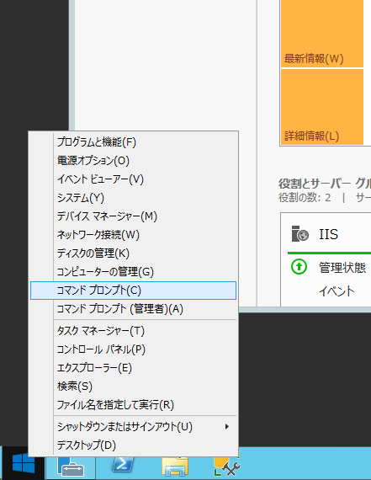
 |  |  |  |  |  |  |  |  | ①スタートボタンを右クリックし、コ
 |  |  |  |  |  |  |  |  | マンドプロンプトを起動します。

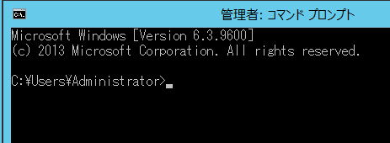

ステップ ３

 |  | ・コマンドプロンプトを起動
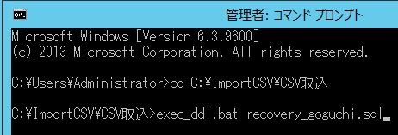
 |  |  |  |  |  |  |  |  | ②リカバリーバッチファイル
 |  |  |  |  |  |  |  |  | （exec_ddl.bat）が格納されてい
 |  |  |  |  |  |  |  |  | るパスへ移動します。

 |  |  |  |  |  |  |  |  | ③下記コマンドを実行します。
 |  |  |  |  |  |  |  |  | exec_ddl.bat␣recovery_goguchi.sql

 | 5-2．CSVデータ整合性チェック書式作成用シート.xlsm利用方法
 |  | 初期設定ファイル（base_de_datos_importar.ini）に登録する、CSVファイルデータ整合性確
 | 認内容（csv_check_format）に設定する文字列を作成することができます。

ステップ １

 |  | ・「CSVデータ整合性チェック書式作成用シート.xlsm」をExcelで起動

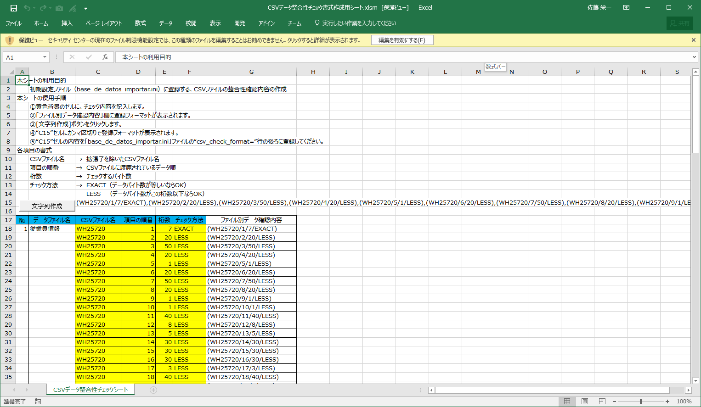
 |  |  |  |  |  |  |  |  |  | ①メニューバーの下に保護ビューの
 |  |  |  |  |  |  |  |  |  | 黄色い帯が表示された場合は、
 |  |  |  |  |  |  |  |  |  | 「編集を有効にする」ボタンをク
 |  |  |  |  |  |  |  |  |  | リックします。

ステップ ２

 |  | ・CSVファイルの整合性確認内容の作成
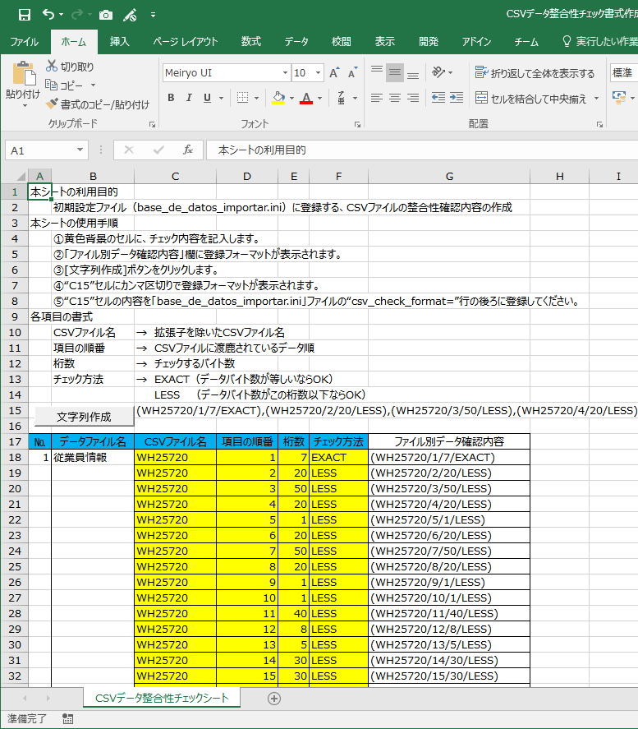

 |  |  |  |  |  |  |  |  |  | ②黄色い背景のセルを編集し、CSVフ
 |  |  |  |  |  |  |  |  |  | ァイルの各項目の整合性確認内容
 |  |  |  |  |  |  |  |  |  | を記入します。

 |  |  |  |  |  |  |  |  |  | ・CSVファイル名
 |  |  |  |  |  |  |  |  |  | ・項目の順番
 |  |  |  |  |  |  |  |  |  | ・桁数
 |  |  |  |  |  |  |  |  |  | ・チェック方法

 |  |  |  |  |  |  |  |  |  | ③黄色い背景のセルの編集が完了する
 |  |  |  |  |  |  |  |  |  | と、G列の「ファイル別データ確認
 |  |  |  |  |  |  |  |  |  | 内容」の欄に入っている関数により
 |  |  |  |  |  |  |  |  |  | 登録フォーマットが表示されます。

ステップ ３

 |  | ・CSVデータ整合性チェック書式文字列作成

 |  |  |  |  |  |  |  |  |  | ④「文字列作成」ボタンをクリックす
 |  |  |  |  |  |  |  |  |  | ると、G列の登録フォーマットが
 |  |  |  |  |  |  |  |  |  | 「C15」セルにカンマ区切りでつなが
 |  |  |  |  |  |  |  |  |  | って表示されます。

ステップ 4

 |  | ・初期設定ファイル編集
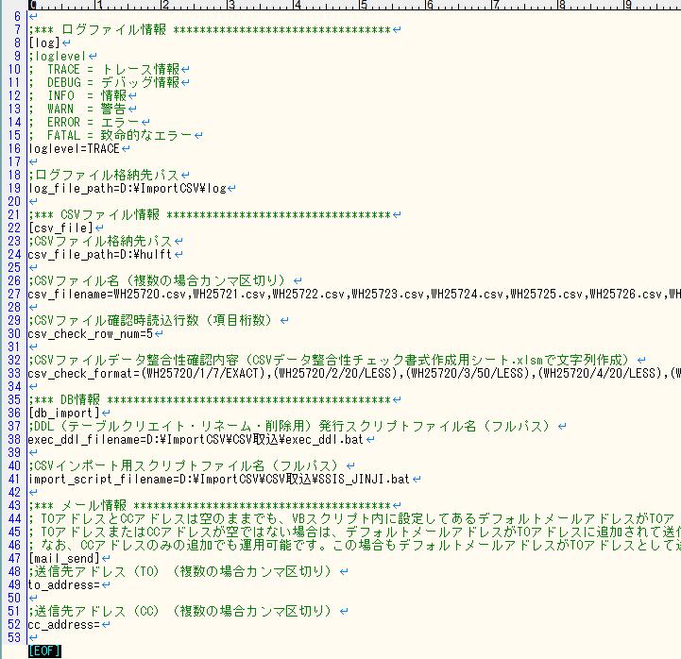
 |  |  |  |  |  |  |  |  |  | ⑤「C15」セルに表示されている文字
 |  |  |  |  |  |  |  |  |  | 列をコピーして、初期設定ファイル
 |  |  |  |  |  |  |  |  |  | （base_de_datos_importar.ini）の
 |  |  |  |  |  |  |  |  |  | 「CSVファイルデータ整合性確認内
 |  |  |  |  |  |  |  |  |  | 容」（csv_check_format）の値とし
 |  |  |  |  |  |  |  |  |  | て貼り付けます。

